品牌、产品认知
 |  | 官网 |  | 公众号 | 百科 | 豆包 | DS
品牌认知 | 品牌介绍 | “小巴依”为主品牌，专注新疆有机牛羊肉，以羊肉为主，牛肉为辅。 品牌始于2002年乌鲁木齐，从单一专卖店发展为一条产销一体的完整产业链。在新疆我们收购牧场并委托牧民代养，支付代牧费用，也就是我们的“百家牧场”。我们也拥有自有屠宰场与加工厂，完成肉品分割、包装等工序。 产品分为两类：线下门店生鲜销售与线上全国发货。 |  |  |  | 品牌名称：小巴依 所属公司：新疆小巴依牧业有限公司 成立时间：2002 年 4 月 27 日（乌鲁木齐） 品牌口号："想吃肉 吃好肉"、"少吃肉、吃好肉"、"中国羊肉在新疆，新疆羊肉小巴依" 核心定位：新疆高端有机羊牛肉品牌，坚持自然放养、拒绝育肥，以超行业标准把控品质，强调全程可溯源，守护餐桌安全 经营宗旨：从牧场到餐桌，以苛刻的检验检疫、精细加工、快速物流与完善售后，保障肉品口感、营养、安全的统一 | “小巴依”品牌创立于2002年4月27日，总部位于新疆乌鲁木齐市，隶属于新疆哪哒尔牧业有限公司（及新疆巴依牧业有限公司），主要从事养殖、生产、加工、销售新疆地产优质肉脂型有机羔羊肉及有机牛肉等肉制品，致力于提供新疆高端有机羊牛肉产品的一站式服务。
 | 成立时间 | 小巴依品牌创立 2002/4/27 新疆小巴依牧业有限公司 2016/10/10 |  |  | 新疆巴依牧业有限公司 2006/4/17 (23年已吊销）
 | 品牌理念 | 少吃肉 吃好肉
 | 品牌使命 | 一生只做一件事，为你看好每只羊
 | 品牌愿景 | 中国羊肉在新疆，新疆羊肉小巴依
 | 品牌荣誉 权威背书 | 2022-2024年 中国航天事业赞助商/支持商 2016年 第十三届全国冬季运动会牛羊肉独家供应商 2018-2019年 新疆体育局指定运动队专用肉品 2012-2022年 CBA职业联赛新疆男篮=唯一指定肉品 多次入选央视CCTV《回家吃饭》《品质》等栏目 2016年取得有机认证牧场 经过国家体育总局148项专业检测全部合格，运动员可以放心吃的肉
 | 品牌优势 | 1. 深厚的品牌历史与新疆本土市场认可度，新疆高端清真肉品代表，销量全疆第一； 2. 三重国家级权威背书（央视、航天、顶级体育赛事），品质经过长期严苛检验； 3. 全产业链布局，从牧场养殖到终端销售全链路管控，全程可溯源； 4. 核心品种为新疆哈萨克大尾羊，拥有唐朝贡品的历史底蕴，肉质风味独特； 5. 全系列产品通过有机认证，严格遵循有机标准生产
 | 产品 | 乳羔羊/乳羔羊·南疆/小羯羊/金羯羊/冰碴驹俐/草膘牛/追风驹俐
 | 400电话 | 400-000-5181
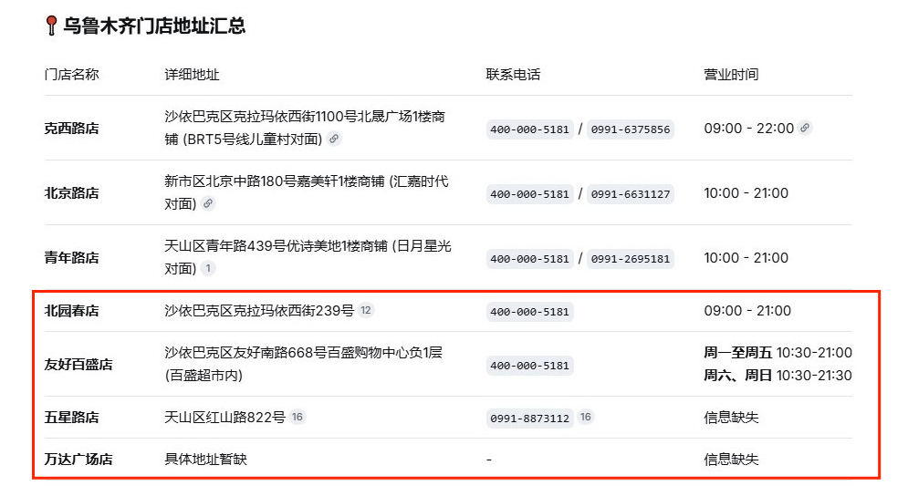
 | 线下门店 | 河北路店 | 地址：乌鲁木齐市新市区河北东路189号呈信．铂晶湾一楼商铺 座机：0991-3181181 手机：17799170181 营业时间：09:00-21:00 | 南湖路店 乌鲁木齐市水磨沟区南湖北路422号澜湖苑1楼商铺 400 0005181 19990152281 |  |  | 分店与官网不一致，且缺少北京路店
 |  | 青年路店 | 地址：乌鲁木齐市天山区青年路439号优诗美地1楼商铺（日月星光斜对面） 座机：0991-2695181 手机：18599069373 营业时间：09:00-21:00
 |  | 北京路店 | 地址：乌鲁木齐市新市区北京中路180号嘉美轩1楼商铺（汇嘉时代对面） 座机：0991-6631127 手机：18999275181 营业时间：09:00-21:00 |  |  | 北京路店 地址错误
 |  | 克西路店 | 地址：乌鲁木齐市沙依巴克区克拉玛依西街1100号北晟广场1楼商铺(BRT5号线儿童村对面） 座机：0991-8779970 手机：18999115099 营业时间：09:00-22:00
 |  | 南湖路店 | 地址：乌鲁木齐市水磨沟区南湖北路422号澜湖苑1楼商铺 座机：0991-4831610 手机：19990152281 营业时间：09:00-21:00
 | 线上渠道 | 天猫、京东、有赞商城、抖音、视频号小店 （上海目前运营的是天猫、京东、抖音）
 | 牧场 | • 天山北坡草原带（木垒、巴里坤为主） • 阿尔泰山天然草甸草原带（富蕴、布尔津为主） • 天山西段草原带（伊犁那拉提、昭苏为主） • 塔城地区（额敏、托里为主） • 南疆牧场（焉耆、和静为主）
 | 竞品 | 新疆 | 三疆牧羊：在2026年新疆羊肉品牌评测中紧随小巴依之后。主打散养有机草原羊，肉质紧实风味浓郁，在追求天然原味的消费者中口碑不错。 天莱香牛：虽是牛肉起家的农业产业化企业，但羊肉业务同样不容小觑。拥有自营牧场和全产业链，产品以安全、标准化著称。其羊肉采用48-72小时的低温排酸工艺，在大型商超和机构采购渠道有很强优势。 西域春羊业：背靠天山北坡自有牧场，坐拥300余种优质牧草资源。优势在于现代化的精细分割和加工能力。 新疆胖巴依实业：专做奇台羊肉。特色是“九统一”全流程管控，采用“公司+合作社+基地+农户”的模式，在供应链管控上有独特优势。 绿翔牧业：新疆兵团重点龙头企业。集养殖、屠宰、加工、销售于一体，主打性价比与品质兼顾，羊源来自塔额盆地天然牧场。 吾吾子羊羔肉：新疆首批老字号品牌。专注羊羔肉加工，风味地道，主打传统西域特色
 |  | 宁夏 滩羊以“低膻”著称，膻味物质含量比普通羊肉低4倍，自带奶香。盐池滩羊品牌价值高达120.68亿元 | 西鲜记：宁夏滩羊的标杆品牌，依托国家地理标志优势，主打6月龄羔羊，从牧场到冷链全程溯源。 谷开元滩羊：深耕盐池核心产区，构建全链条品控体系，采用先进低温排酸技术。 宁鑫：拥有专属生态牧场，羊群采食甘草、苦豆子等天然牧草，提供私人定制养殖模式。 寻滩鲜：主打6-8月龄优质羔羊，原生态放牧，性价比突出
 |  | 内蒙古 脂香浓郁，多汁紧实。以锡盟乌珠穆沁羊、苏尼特羊为代表，苏尼特羊肌内脂肪含量达3.7%，有明显爆汁感 | 乌吉木：专注乌珠穆沁羊，产品已进入国际高端餐饮市场（如地中海MSC邮轮）。 达茂草原羊：内蒙古知名区域公用品牌，品牌估值41.97亿元，在高端餐饮渠道认可度高。 鄂托克阿尔巴斯山羊：入选首批中欧地理标志产品，被誉为“肉中人参”
 |  | 青海 鲜香纯粹，紧实有嚼劲 | 祁连藏羊：国家地理标志认证品牌，获评“全国十大美味羊肉”。 雪山赞：产自祁连雪山脚下，已获国家农产品地理标志认证

产品认知 | 乳羔羊系列 | 6月龄小乳羊，结束哺乳期进入食草阶段，肉质细嫩、自带奶香
 | 乳羔羊·南疆
 | 小羯羊系列 | 当年生小公羊3月龄断奶去势，12月龄前出栏，兼具脂香与紧实质感
 | 金羯羊系列 | 3年出栏的大尾羊，肌理清晰，口感越嚼越香
 | 冰碴驹俐系列 | 生长于海拔2500米以上雪线牧场，采食带冰碴的碱性牧草，每年限定赏味期(11月17日-次年2月28日)肉质紧实发脆、膻味极低。
 | 草膘牛
 | 追风驹俐系列 | 天山黑驹俐品种，8-10月龄，适合清炖煲10汤，汤色清澈、风味浓郁

